靠背骨架二序焊接夹具改造方案
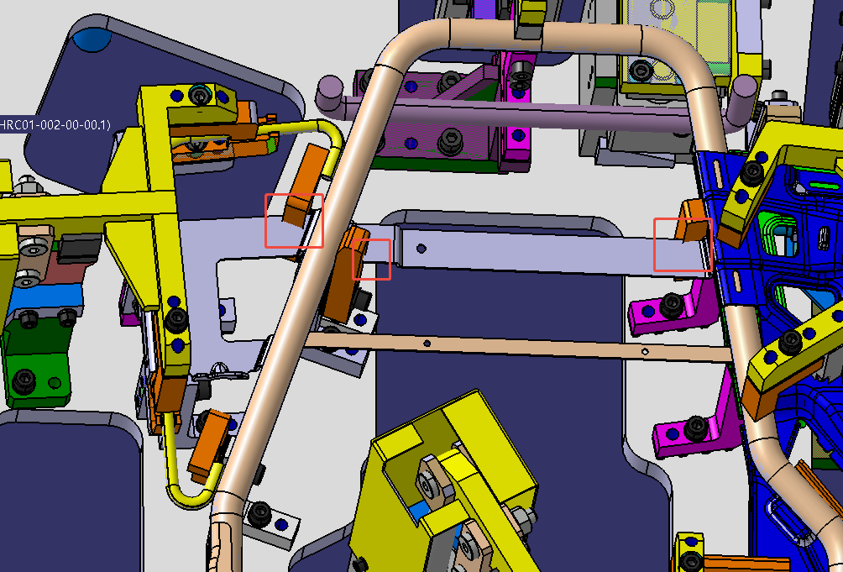

图示位置与工装干涉，需重新设计

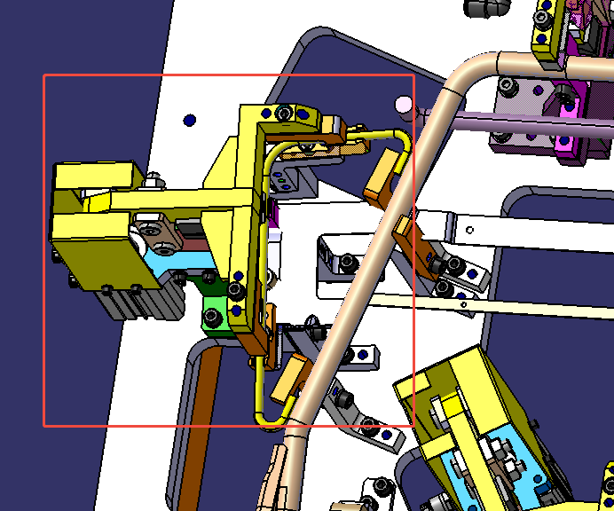

图示单元重新设计

肩部折叠夹具明细
序号 | 零件 | 图片 | 工装开发或者改造 | 费用 | 完成时间 | 备注 | 备注2
1 | 主边靠背挂架总成 |  | G3电动主边焊接夹具改造共用 | 12000 | 2025.12.30 | 改造方案见附页
2 | 副边靠背挂架总成 |  | G3电动副边焊接夹具改造共用 | 12000 | 2025.12.30 | 改造方案见附页
3 | X6000靠背下部骨架焊接总成一序 |  | G3电动靠背骨架一序改造共用 | 15000 | 2025.12.30 | 改造方案见附页
4 | X6000靠背下部骨架焊接总成二序 | 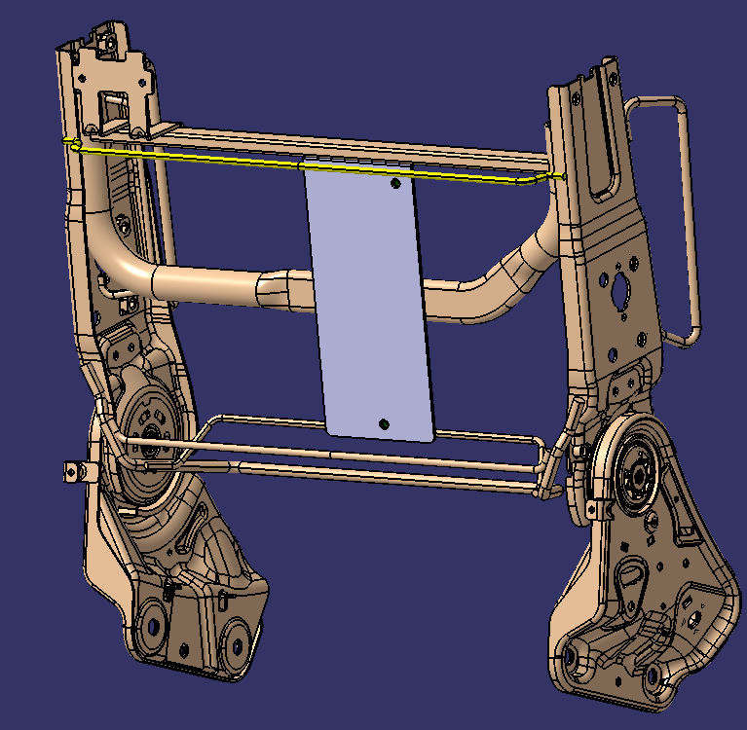 | 新开 | 43000 | 2025.12.30 | 见附页
5 | 小件分总成焊接 |  | 新开 | 85000 | 2025.12.30 | 见附页
6 | 靠背肩部折叠骨架总成 | 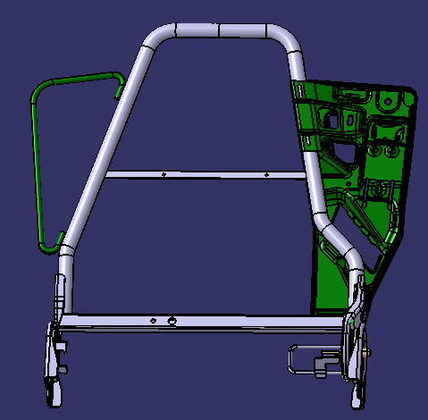 | 新开 | 98000 | 2025.12.30 | 见附页

主边靠背挂架总成（副边对称）
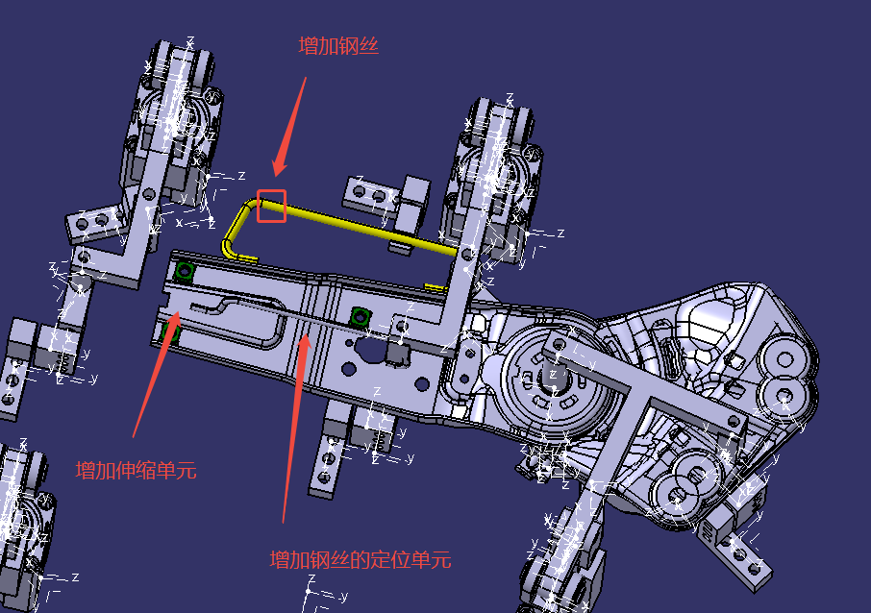

X6000靠背下部骨架焊接总成一序改造方案
